关系图
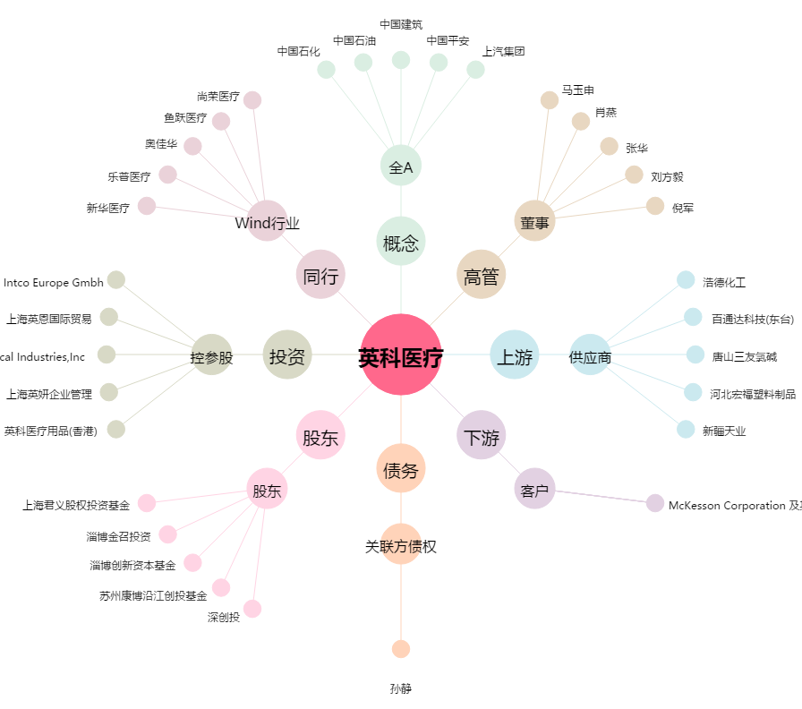
英科医疗[300677.SZ] - 关系概览图

